2020년11월11일1시35분
 | Dynamite | 방탄소년단 | Dynamite (DayTime Version)
 | 힘든 건 사랑이 아니다 | 임창정 | 힘든 건 사랑이 아니다
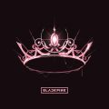 | Lovesick Girls | BLACKPINK | THE ALBUM
 | DON'T TOUCH ME | 환불원정대 | DON'T TOUCH ME
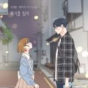 | 취기를 빌려 (취향저격 그녀 X 산들) | 산들 | 취기를 빌려 (취향저격 그녀 X 산들)
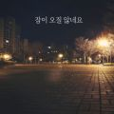 | 잠이 오질 않네요 | 장범준 | 잠이 오질 않네요
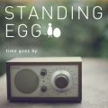 | 오래된 노래 | 스탠딩 에그 | 오래된 노래
 | 딩가딩가 (Dingga) | 마마무 (Mamamoo) | 딩가딩가 (Dingga)
 | Savage Love (Laxed - Siren Beat) (BTS Remix) | Jawsh 685, Jason Derulo, 방탄소년단 | Savage Love (Laxed - Siren Beat) [BTS Remix]
 | 내 마음이 움찔했던 순간 (취향저격 그녀 X 규현) | 규현 (KYUHYUN) | 내 마음이 움찔했던 순간 (취향저격 그녀 X 규현)
 | When We Disco (Duet with 선미) | 박진영 | When We Disco
 | I CAN’T STOP ME | TWICE (트와이스) | Eyes wide open
 | 눈누난나 (NUNU NANA) | 제시 (Jessi) | NUNA
 | 놓아줘 (with 태연) | Crush | with HER
 | How You Like That | BLACKPINK | How You Like That
 | 흔들리는 꽃들 속에서 네 샴푸향이 느껴진거야 | 장범준 | 멜로가 체질 OST Part 3
 | 에잇(Prod.&Feat. SUGA of BTS) | 아이유 | 에잇
 | 마리아 (Maria) | 화사 (Hwa Sa) | María
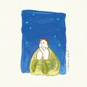 | 가을밤에 든 생각 | 잔나비 | 잔나비 소곡집 l
 | Dolphin | 오마이걸 (OH MY GIRL) | NONSTOP
 | 어떻게 지내 (Prod. By VAN.C) | 오반 | 어떻게 지내
 | 늦은 밤 너의 집 앞 골목길에서 | 노을 | 늦은 밤 너의 집 앞 골목길에서
 | 아로하 | 조정석 | 슬기로운 의사생활 OST Part 3
 | 홀로 | 이하이 | 홀로
 | 어떻게 이별까지 사랑하겠어, 널 사랑하는 거지 | AKMU (악동뮤지션) | 항해
 | Blueming | 아이유 | Love poem
 | METEOR | 창모 (CHANGMO) | Boyhood
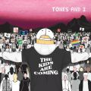 | Dance Monkey | Tones And I | The Kids Are Coming
 | 거짓말이라도 해서 널 보고싶어 | 백지영 | 거짓말이라도 해서 널 보고싶어
 | Downtown Baby | 블루 (BLOO) | Downtown Baby
 | Memories | Maroon 5 | Memories
 | 모든 날, 모든 순간 (Every day, Every Moment) | 폴킴 | `키스 먼저 할까요` OST Part3
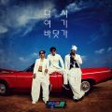 | 다시 여기 바닷가 | 싹쓰리 (유두래곤, 린다G, 비룡) | 다시 여기 바닷가
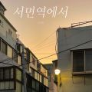 | 서면역에서 | 순순희 | 서면역에서
 | 사랑은 지날수록 더욱 선명하게 남아 | 전상근 | 한 걸음 : 흔적
 | 작은 것들을 위한 시 (Boy With Luv) (Feat. Halsey) | 방탄소년단 | MAP OF THE SOUL : PERSONA
 | 오늘도 빛나는 너에게 (To You My Light) (Feat.이라온) | 마크툽 (MAKTUB) | Red Moon : To You My Light
 | Bad Boy | 청하, Christopher | Bad Boy
 | 살짝 설렜어 (Nonstop) | 오마이걸 (OH MY GIRL) | NONSTOP
 | 우리 왜 헤어져야 해 | 신예영 | 우리 왜 헤어져야 해
 | 너도 아는 | 폴킴 | 너도 아는
 | 마음을 드려요 | 아이유 | 사랑의 불시착 OST Part 11
 | 2002 | Anne-Marie | Speak Your Mind (Deluxe)
 | 사랑 못해, 남들 쉽게 다 하는 거 | 먼데이 키즈 (Monday Kiz) | 사랑 못해, 남들 쉽게 다 하는 거
 | 사랑하게 될 줄 알았어 | 전미도 | 슬기로운 의사생활 OST Part 11
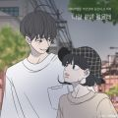 | 나랑 같이 걸을래 (바른연애 길잡이 X 적재) | 적재 | 나랑 같이 걸을래 (바른연애 길잡이 X 적재)
 | 처음처럼 | 엠씨더맥스 (M.C the MAX) | CEREMONIA
 | Don't Start Now | Dua Lipa | Future Nostalgia
 | 덤디덤디 (DUMDi DUMDi) | (여자)아이들 | 덤디덤디 (DUMDi DUMDi)
 | 안녕 | 폴킴 | 호텔 델루나 OST Part10
 | Pretty Savage | BLACKPINK | THE ALBUM
 | AYA | 마마무 (Mamamoo) | TRAVEL
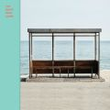 | 봄날 | 방탄소년단 | YOU NEVER WALK ALONE
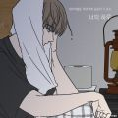 | 너의 하루 (바른연애 길잡이 X 로꼬) | 로꼬 | 너의 하루 (바른연애 길잡이 X 로꼬)
 | Ice Cream (with Selena Gomez) | BLACKPINK | Ice Cream (with Selena Gomez)
 | 행복해 | 송하예 | Happy
 | 이제 나만 믿어요 | 임영웅 | 내일은 미스터트롯 우승자 특전곡
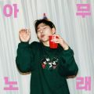 | 아무노래 | 지코 (ZICO) | 아무노래
 | 12:45 (Stripped) | Etham | 12:45 (Stripped)
 | Summer Hate (Feat. 비) | 지코 (ZICO) | RANDOM BOX
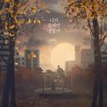 | 너의 곁에만 맴돌아 | 노을 | 너의 곁에만 맴돌아
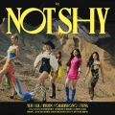 | Not Shy | ITZY (있지) | Not Shy
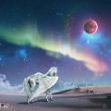 | 별을 담은 시 (Ode To The Stars) | 마크툽 (MAKTUB), 이라온 | Red Moon : Ode To The Stars
 | 도망가 | MINO (송민호) | TAKE
 | 소확행 | 임창정 | 힘든 건 사랑이 아니다
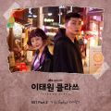 | 시작 | 가호 (Gaho) | 이태원 클라쓰 OST Part2
 | 가을 타나 봐 | 바이브 | 가을 타나 봐
 | Love poem | 아이유 | Love poem
 | 너를 만나 | 폴킴 | 너를 만나
 | Maniac | Conan Gray | Maniac
 | 보라빛 밤 (pporappippam) | 선미 | 보라빛 밤 (pporappippam)
 | 밤새 (취향저격 그녀 X 카더가든) | 카더가든 | 밤새 (취향저격 그녀 X 카더가든)
 | 사실 나는 (Feat.전건호) | 경서예지 | 사실 나는
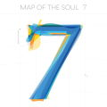 | ON | 방탄소년단 | MAP OF THE SOUL : 7
 | Paris In The Rain | Lauv | I met you when I was 18 (the playlist)
 | MAGO | 여자친구 (GFRIEND) | 回:Walpurgis Night
 | 잠이 들어야 (Feat. 헤이즈) | 로꼬 | SOME TIME
 | 취했나봐 | 황인욱 | 취했나봐
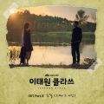 | 그때 그 아인 | 김필 | 이태원 클라쓰 OST Part6
 | Dancing Cartoon | 볼빨간사춘기 | Filmlet
 | 좋은 사람 있으면 소개시켜줘 | 조이 (JOY) | 슬기로운 의사생활 OST Part 2
 | 시든 꽃에 물을 주듯 | HYNN (박혜원) | 시든 꽃에 물을 주듯
 | Into the I-LAND | 아이유 | I-LAND Part1 Signal Song
 | Psycho | Red Velvet (레드벨벳) | ‘The ReVe Festival’ Finale
 | 축하해 | 오반 | 축하해
 | 니 이름 불렀나 봐 | V.O.S | 니 이름 불렀나 봐
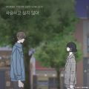 | 사랑하고 싶지 않아 (바른연애 길잡이 X XIA (준수)) | 김준수 | 사랑하고 싶지 않아 (바른연애 길잡이 X XIA (준수))
 | bad guy | Billie Eilish | WHEN WE ALL FALL ASLEEP, WHERE DO WE GO
 | Painkiller | Ruel | Painkiller
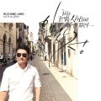 | 하루도 그대를 사랑하지 않은 적이 없었다 | 임창정 | 하루도 그대를 사랑하지 않은 적이 없었다
 | 첫 줄 | 신용재 (2F) | Dear
 | 나비와 고양이 (feat.백현 (BAEKHYUN)) | 볼빨간사춘기 | 사춘기집Ⅱ 꽃 본 나비
 | Stuck with U | Ariana Grande, Justin Bieber | Stuck with U
 | 반만 | 진민호 | 반만
 | 사랑이란 멜로는 없어 | 전상근 | 사랑이란 멜로는 없어
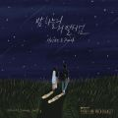 | 밤하늘의 저 별처럼 | 헤이즈 (Heize), 펀치 (Punch) | 밤하늘의 저 별처럼 (브람스를 좋아하세요 OST 스페셜 트랙)
 | 화려하지 않은 고백 | 규현 (KYUHYUN) | 슬기로운 의사생활 OST Part 4
 | HIP | 마마무 (Mamamoo) | reality in BLACK
 | 행복하니 | 케이시 (Kassy) | 추(秋)억
 | My Love (Duet Ver.) | 이승철, 태연 (TAEYEON) | 이승철 35주년 기념 앨범 Special 'My Love'

